상품제안서
스카이 핏 S 미니 블루투스 무선이어폰 | 상품코드: S22940

 |  |  |  |  |  |  | 02-713-8555 | www.synergygift.co.kr
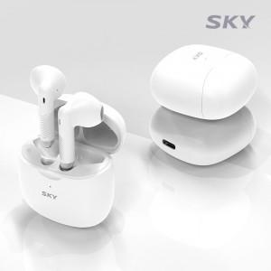 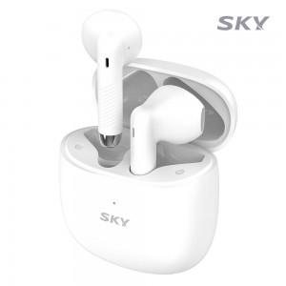 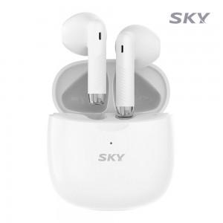

【상세/제작정보】

【인쇄/포장옵션】 | 레이저 / 포장지포장

【공급단가】 | 수량 | 50~ | 100~ | 500~ | 1,000~ | 2,000~
*VAT별도 | 화이트 | 16,540원 | 16,290원 | 15,900원 | 15,270원 | 14,630원

【상품 URL】 | https://www.synergygift.co.kr:443/src/goods_detail.php?gdno=22940

